現状
【現状】

INPUT_出品詳細情報
①出品詳細レポート
MASTER_写真情報

②全注文レポート
MASTER_ソート情報
INPUT_注文情報

MASTER_出品マスタ情報

③FBA在庫レポート
マスタ情報
INPUT_FBA在庫情報
NEW_出品マスタ情報

④ペイメントレポート
OLD_出品マスタ情報

INPUT_売上詳細情報

INPUT_発送情報_AMAZON
⑦FBA未出荷レポート
MASTER_商品種別
発送代行（申請側）
MASTER_発送商品マスタ情報5
INPUT_発送情報_QOO10
⑧Qoo10発送情報リスト
TEMP_発送情報
発送代行（発送側）
NEW_在庫情報

発送情報
データ導入履歴

コスト管理
オンライン販売情報収集ツール
INPUT_販売情報

コスト一覧情報
MASTER_商品標示情報

納品明細
納品管理
仕入明細
仕入管理

販売情報
在庫情報
仕入情報
売上情報
納品情報
 | INPUT_長期在庫保管手数料請求額情報
 | INPUT_売上詳細情報
 | INPUT_手数料見積り額情報

 | TEMP_商品リスト
 | TEMP_在庫確認

 | VIEW_商品販売情報
 | VIEW_商品詳細情報
 | VIEW_商品在庫情報

第一部分
【第一部分】

INPUT_出品詳細情報
①出品詳細レポート
MASTER_写真情報

②全注文レポート
INPUT_注文情報

MASTER_出品マスタ情報

③FBA在庫レポート
マスタ情報
INPUT_FBA在庫情報
MASTER_ソート情報
NEW_出品マスタ情報

④ペイメントレポート
OLD_出品マスタ情報

INPUT_売上詳細情報

INPUT_発送情報_AMAZON
⑦FBA未出荷レポート
MASTER_商品種別
発送代行（申請側）
MASTER_発送商品マスタ情報5
INPUT_発送情報_QOO10
⑧Qoo10発送情報リスト
TEMP_発送情報
発送代行（発送側）
NEW_在庫情報

発送情報
データ導入履歴

コスト管理
オンライン販売情報収集ツール
INPUT_販売情報

コスト一覧情報
MASTER_商品標示情報

納品明細
納品管理
仕入明細
仕入管理

販売情報
在庫情報
仕入情報
売上情報
納品情報
 | INPUT_長期在庫保管手数料請求額情報
 | INPUT_売上詳細情報
 | INPUT_手数料見積り額情報

 | TEMP_商品リスト
 | TEMP_在庫確認

 | VIEW_商品販売情報
 | VIEW_商品詳細情報
 | VIEW_商品在庫情報

納品情報管理画面
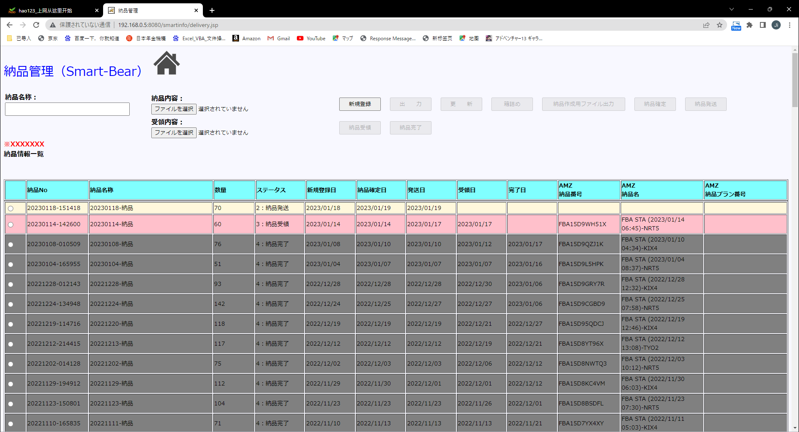

 |  |  |  |  |  |  |  |  |  |  |  |  |  |  |  |  |  |  |  |  |  |  |  |  |  |  | delivery.jsp

メニュー > 納品情報管理

 | 納品名称： |  |  |  |  | 納品ファイル： |  |  |  |  |  |  | 選択されていません。 |  |  |  | 受領ファイル： |  |  |  |  |  | 選択されていません。 |  |  |  |  | 現行

 | 選択 |  | 納品NO |  | 納品名称 |  |  |  | 納品内容 |  |  | 数量 |  |  | ステータス

 |  | ◎ | XXXXXXX |  | XXXXXXX |  |  |  | XXXXXXX |  |  | XXXXXXX |  |  | XXXXXXX |  |  | XXXXXXX |  |  | XXXXXXX |  |  | XXXXXXX

 |  | ◎ | XXXXXXX |  | XXXXXXX |  |  |  | XXXXXXX |  |  | XXXXXXX |  |  | XXXXXXX |  |  | XXXXXXX |  |  | XXXXXXX |  |  | XXXXXXX

 |  |  |  |  |  |  |  |  |  |  |  |  |  |  |  |  |  |  | 登録日
 |  |  |  |  |  |  |  |  |  |  |  |  |  |  |  |  |  |  | 確定日
 |  |  |  |  |  |  |  |  |  |  |  |  |  |  |  |  |  |  | 発送日
 |  |  |  |  |  |  |  |  |  |  |  |  |  |  |  |  |  |  | 受領日
 |  |  |  |  |  |  |  |  |  |  |  |  |  |  |  |  |  |  | 完了日
 |  |  |  |  |  |  |  |  |  |  |  |  |  |  |  |  |  |  | AMZ納品番号
 |  |  |  |  |  |  |  |  |  |  |  |  |  |  |  |  |  |  | AMZ納品名

 |  |  |  |  |  |  |  |  |  |  |  |  |  |  |  |  |  |  |  |  |  |  |  |  | 不设横滚动条

 |  |  |  |  |  |  |  |  |  |  |  |  |  |  |  |  |  |  |  |  |  |  |  |  |  | delivery_content_inputdialog.jsp
納品内容

 | 納品NO：YYYYMMDD-HHMMSS |  |  |  |  | 納品名称：XXXXXXXX
 | 商品管理番号 |  |  | 分類① |  |  | 分類② |  |  |  | ASIN番号 |  |  | SKU番号 |  | LABEL番号 |  |  |  | FBA数量 |  | LOCAL数量 |  |  | 納品数量

 |  | XXXXXXX |  | XXXXXXX |  |  | XXXXXXX |  |  | XXXXXXX |  |  |  | XXXXXXX |  |  | XXXXXXX |  |  | XXXXXXX |  |  | XXXXXXX

 |  | XXXXXXX |  | XXXXXXX |  |  | XXXXXXX |  |  | XXXXXXX |  |  |  | XXXXXXX |  |  | XXXXXXX |  |  | XXXXXXX |  |  | XXXXXXX

 |  |  |  |  |  |  |  |  |  |  |  |  |  |  |  |  |  |  |  |  |  |  |  |  | 不设横滚动条

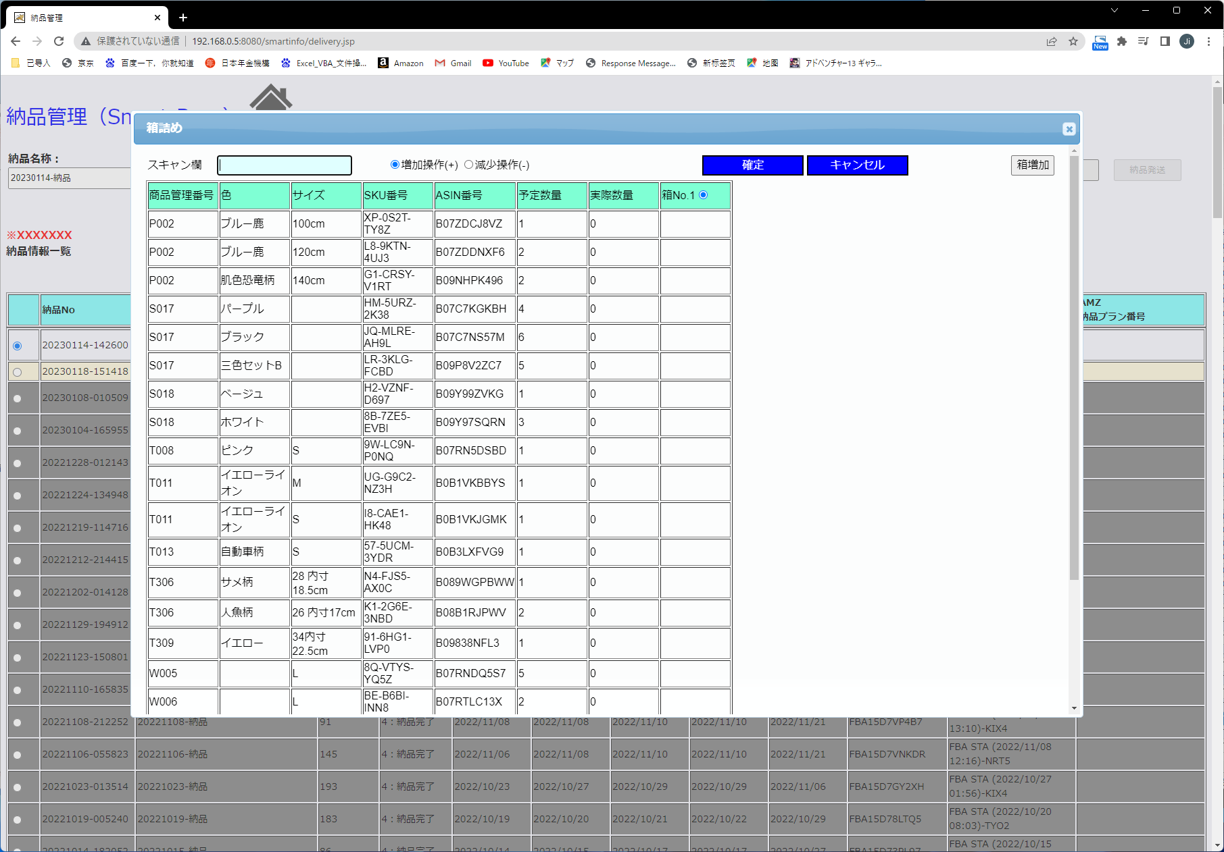
 |  |  |  |  |  |  |  |  |  |  |  |  |  |  |  |  |  |  |  |  |  |  |  |  |  | delivery_box_inputdialog.jsp
箱詰め

 | スキャン欄 |  |  |  |  |  |  | ◎増加操作（+） |  |  |  | ◎増加操作（-）

 | 商品管理番号 |  |  | 分類① |  |  | 分類② |  |  |  | ASIN番号 |  |  | SKU番号 |  | LABEL番号 |  |  |  | 予定数量 |  | 実際数量 |  | ◎箱（No.1）

 |  | XXXXXXX |  | XXXXXXX |  |  | XXXXXXX |  |  | XXXXXXX |  |  |  | XXXXXXX |  |  | XXXXXXX |  |  | XXXXXXX |  |  | XXXXXXX

 |  | XXXXXXX |  | XXXXXXX |  |  | XXXXXXX |  |  | XXXXXXX |  |  |  | XXXXXXX |  |  | XXXXXXX |  |  | XXXXXXX |  |  | XXXXXXX

 |  |  |  |  |  |  |  |  |  |  |  |  |  |  |  |  |  |  |  |  |  |  |  |  | 不设横滚动条

仕入情報管理画面
 |  |  |  |  |  |  |  |  |  |  |  |  |  |  |  |  |  |  |  |  |  |  |  |  |  |  |  |  |  |  | purchase.jsp

メニュー > 仕入情報管理

 |  |  |  |  |  |  |  |  |  |  |  |  |  |  |  |  |  |  |  |  |  |  |  |  |  |  |  |  |  |  |  | 現行
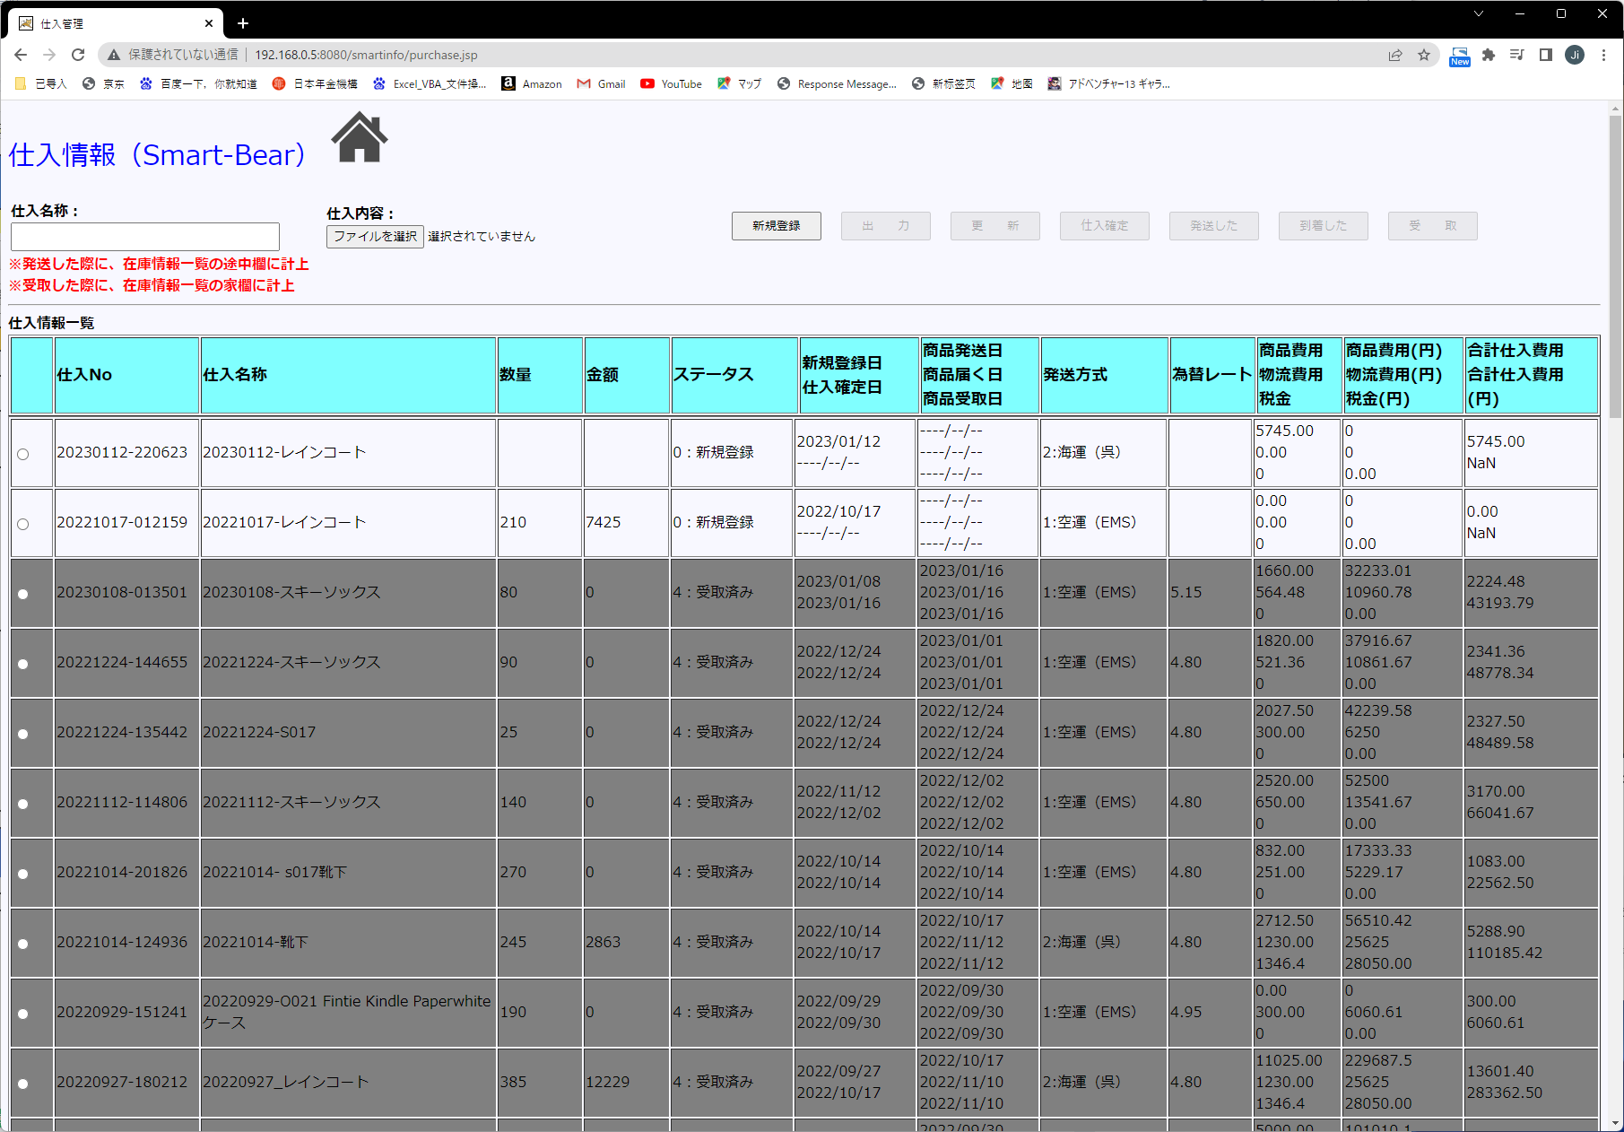

 | 選択 |  | 仕入NO |  |  | 仕入名称 |  |  | 仕入内容 |  |  |  | 数量 |  | 金額 |  |  |  | ステータス

 |  | ◎ | XXXXXXX |  |  | XXXXXXX |  |  | XXXXXXX |  |  |  | XXXXXXX |  | XXXXXXX |  |  |  | XXXXXXX |  |  | XXXXXXX |  |  |  | XXXXXXX


 |  | ◎ | XXXXXXX |  |  | XXXXXXX |  |  | XXXXXXX |  |  |  | XXXXXXX |  | XXXXXXX |  |  |  | XXXXXXX |  |  | XXXXXXX |  |  |  | XXXXXXX

 |  | 登録日 |  | 発送日 |  | 受取日 | 完了日 |  |  | 発送方式 |  |  | 為替レート | 商品費用 |  |  |  | 物流費用 |  |  | 税金 |  |  |  | 合計
 |  |  |  |  |  |  |  |  |  |  |  |  |  | 商品費用（円） |  |  |  | 物流費用（円） |  |  | 税金（円） |  |  |  | 合計（円）

 |  | ◎ | XXXXXXX |  |  | XXXXXXX |  |  | XXXXXXX |  |  |  | XXXXXXX |  | XXXXXXX |  |  |  | XXXXXXX |  |  | 999999.99元 |  |  | 9999.99元 |  | 9999.99元 |  | 9999.99元
 |  |  |  |  |  |  |  |  |  |  |  |  |  |  |  |  |  |  |  |  |  | 999999.99円 |  |  | 9999.99円 |  | 9999.99円 |  | 9999.99円

 |  |  |  |  |  |  |  |  |  |  |  |  |  |  |  |  |  |  |  |  |  |  |  |  |  |  |  |  |  | purchase_content_inputdialog.jsp
仕入内容

 | 仕入NO：YYYYMMDD-HHMMSS |  |  |  |  |  | 仕入名称：XXXXXXXX
 | 商品管理番号 |  |  |  | 分類① |  | 分類② |  |  |  |  | ASIN番号 |  | SKU番号 |  |  | LABEL番号 |  |  | FBA数量 |  |  |  | LOCAL数量 |  |  | 仕入数量

 |  | XXXXXXX |  |  | XXXXXXX |  | XXXXXXX |  |  |  | XXXXXXX |  |  | XXXXXXX |  |  |  | XXXXXXX |  | XXXXXXX |  |  |  |  | XXXXXXX

 |  | XXXXXXX |  |  | XXXXXXX |  | XXXXXXX |  |  |  | XXXXXXX |  |  | XXXXXXX |  |  |  | XXXXXXX |  | XXXXXXX |  |  |  |  | XXXXXXX

 |  |  |  |  |  |  |  |  |  |  |  |  |  |  |  |  |  |  |  |  |  |  |  |  |  |  | 不设横滚动条

 |  |  |  |  |  |  |  |  |  |  |  |  |  |  |  |  |  |  |  |  |  |  |  |  |  |  |  |  |  | purchase_detail_inputdialog.jsp
仕入詳細

 | 仕入NO： |  |  |  | YYYYMMDD-HHMMSS |  |  |  |  |  |  |  |  |  |  | 添付ファイル： |  |  |  |  |  |  | 選択されていません。

 | 仕入名称： |  |  |  |  |  |  |  |  |  |  |  |  |  |  | ファイル名： |  |  |  |  |  |  |  |  |  |  |  | ↑UP

 | サプライヤー： |  |  |  |  |  |  |  |  |  |  |  | ▼ |  |  |  |  |  |  |  |  |  |  |  |  |  |  |  | ▲
 |  |  |  |  |  |  |  |  |  |  |  |  |  |  |  |  |  |  | XXXXXXXXXXXXXXXXXX.word
 | 登録日：

 | 発送日①：
 |  |  |  |  |  |  |  |  |  |  |  |  |  |  |  |  |  |  | XXXXXXXXXXXXXXXXXX.xlsx
 | 発送日②：

 | 完了日：
 |  |  |  |  |  |  |  |  |  |  |  |  |  |  |  |  |  |  | XXXXXXXXXXXXXXXXXX.pdf
 | 商品費用： |  |  |  |  |  |  |  |  |  | ▼ |  |  | 999999円

 | 物流費用： |  |  |  |  |  |  |  |  |  | ▼ |  |  | 999999円
 |  |  |  |  |  |  |  |  |  |  |  |  |  |  |  |  |  |  | XXXXXXXXXXXXXXXXXX.txt
 | 税金： |  |  |  |  |  |  |  |  |  | ▼ |  |  | 999999円

 | 為替：
 |  |  |  |  |  |  |  |  |  |  |  |  |  |  |  |  |  |  | XXXXXXXXXXXXXXXXXX.jpg
 | 合計： |  |  |  |  |  |  | 元 |  |  |  |  |  | 円

 | 仕入内容： |  |  |  |  |  | 選択されていません。 |  |  |  |  |  |  |  |  |  |  |  |  |  |  |  |  |  |  |  |  |  | ▼

 | 追跡番号：

売上情報管理画面
 |  |  |  |  |  |  |  |  |  |  |  |  |  |  |  |  |  |  |  |  |  |  |  |  |  |  |  |  | earnings.jsp

メニュー > 売上情報管理

 | 年月 |  | 注文数量 |  |  | 注文粗利益 |  |  |  | 月額登録料 |  |  | 広告費用 |  |  | 返品損失金額 |  |  | FBA入庫料金 |  |  |  |  |  |  |  |  |  |  | 現行

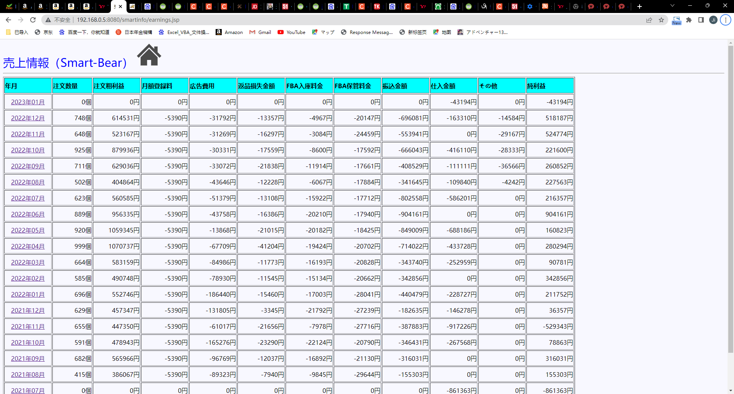
 | XXXXXXX |  | XXXXXXX |  |  | XXXXXXX |  |  |  | XXXXXXX |  |  | XXXXXXX |  |  | XXXXXXX |  |  | XXXXXXX |  |  | XXXXXXX |  |  | XXXXXXX

 | XXXXXXX |  | XXXXXXX |  |  | XXXXXXX |  |  |  | XXXXXXX |  |  | XXXXXXX |  |  | XXXXXXX |  |  | XXXXXXX |  |  | XXXXXXX |  |  | XXXXXXX

 |  |  |  |  |  |  |  |  |  |  |  |  |  |  | FBA保管料金 |  | 振込金額 |  |  |  | 仕入金額 |  |  | その他コスト |  | 純利益

 |  |  |  |  |  |  |  |  |  |  |  |  |  |  |  |  |  |  |  |  |  |  |  |  |  | 不设横滚动条

 |  |  |  |  |  |  |  |  |  |  |  |  |  |  |  |  |  |  |  |  |  |  |  |  |  |  |  | earnings_stock_inputdialog.jsp
在庫計算

 | 商品種別 |  |  | 数量 |  |  |  | 純利益 |  |  |  | 合計

 |  | XXXXXX |  |  | XXXXXX |  |  |  | XXXXXX |  |  |  | XXXXXX
 |  | XXXXXX |  |  | XXXXXX |  |  |  | XXXXXX |  |  |  | XXXXXX
 |  | XXXXXX |  |  | XXXXXX |  |  |  | XXXXXX |  |  |  | XXXXXX
 |  | XXXXXX |  |  | XXXXXX |  |  |  | XXXXXX |  |  |  | XXXXXX
 |  | XXXXXX |  |  | XXXXXX |  |  |  | XXXXXX |  |  |  | XXXXXX
 |  | XXXXXX |  |  | XXXXXX |  |  |  | XXXXXX |  |  |  | XXXXXX
 |  | XXXXXX |  |  | XXXXXX |  |  |  | XXXXXX |  |  |  | XXXXXX
 |  | XXXXXX |  |  | XXXXXX |  |  |  | XXXXXX |  |  |  | XXXXXX
 |  | XXXXXX |  |  | XXXXXX |  |  |  | XXXXXX |  |  |  | XXXXXX
 |  | XXXXXX |  |  | XXXXXX |  |  |  | XXXXXX |  |  |  | XXXXXX
 |  | XXXXXX |  |  | XXXXXX |  |  |  | XXXXXX |  |  |  | XXXXXX
 |  | XXXXXX |  |  | XXXXXX |  |  |  | XXXXXX |  |  |  | XXXXXX
 |  | XXXXXX |  |  | XXXXXX |  |  |  | XXXXXX |  |  |  | XXXXXX
 |  | XXXXXX |  |  | XXXXXX |  |  |  | XXXXXX |  |  |  | XXXXXX

 |  |  |  |  |  |  |  |  |  |  | 合計金額：XXXXXX円

売上詳細情報 |  |  |  |  |  |  |  |  |  |  |  |  |  |  |  |  |  |  |  |  |  |  |  |  |  |  |  |  | earnings_detail_inputdialog.jsp

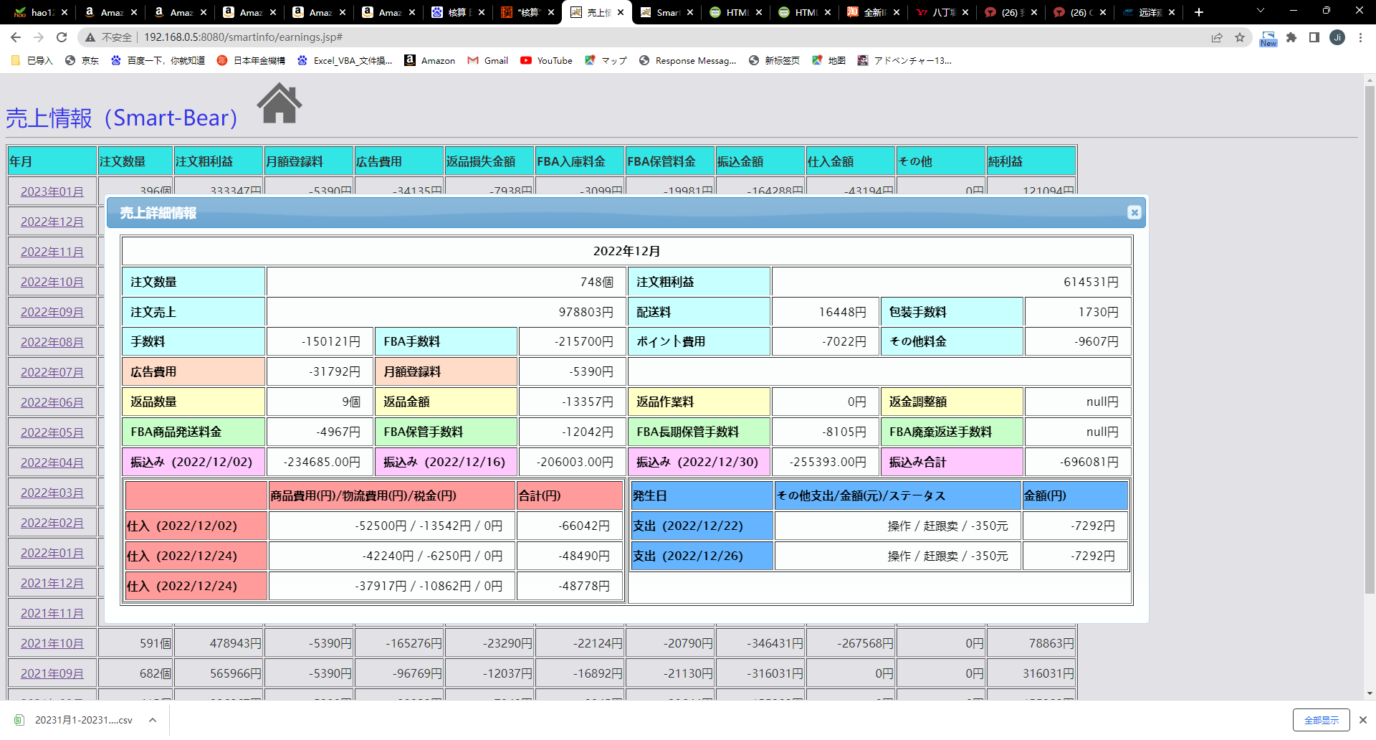
 | YYYY年MM月

 |  | 登録料 |  |  |  |  |  |  | FBA保管 |  |  |  |  |  |  | FBA納品 |  |  |  |  |  |  | 振込

 |  | 月額登録料： |  |  |  |  | -99999円 |  | 保管手数料： |  |  |  |  | -999999円 |  | 2023/1/23 |  |  |  | -9999円 |  |  | 2023/1/23 |  |  |  | -9999円

 |  | 注文 |  |  |  |  |  |  | 長期保管手数料： |  |  |  |  | -999999円 |  | 2023/1/23 |  |  |  | -9999円 |  |  | 2023/1/23 |  |  |  | -9999円

 |  | 注文数量： |  |  |  |  | 99999個 |  |  |  |  |  |  |  |  | 2023/1/23 |  |  |  | -9999円 |  |  | 2023/1/23 |  |  |  | -9999円

 |  | 注文売上： |  |  |  |  | 99999999円 |  | 保管費用： |  |  |  |  | -999999円 |  | 2023/1/23 |  |  |  | -9999円 |  |  | 振込金額： |  |  |  | -999999円

 |  | 配送料： |  |  |  |  | 99999999円 |  | FBA作業 |  |  |  |  |  |  | 2023/1/23 |  |  |  | -9999円 |  |  | 返品

 |  | 包装料： |  |  |  |  | 99999999円 |  | 返送手数料： |  |  |  |  | -999999円 |  | 2023/1/23 |  |  |  | -9999円 |  |  | 返品数量： |  |  |  | 99999個

 |  | 販売手数料： |  |  |  |  | -99999999円 |  | 廃棄手数料： |  |  |  |  | -999999円 |  | 2023/1/23 |  |  |  | -9999円 |  |  | 返品金額： |  |  |  | -999999円

 |  | FBA手数料： |  |  |  |  | -99999999円 |  | 保管費用： |  |  |  |  | -999999円 |  |  |  |  |  |  |  |  | 返品作業手数料： |  |  |  | -999999円

 |  | ポイント費用： |  |  |  |  | -99999999円 |  | 広告費用 |  |  |  |  |  |  |  |  |  |  |  |  |  | 返金調整額： |  |  |  | 999999円

 |  | その他料金： |  |  |  |  | -99999999円 |  | 広告費用： |  |  |  |  | -99999999円

 |  | 注文粗利益： |  |  |  |  | 99999999円 |  | 広告費用： |  |  |  |  | -99999999円 |  | 納品物流費用： |  |  |  | -99999円 |  |  | 返品損失： |  |  |  | -999999円

 |  | 仕入 |  |  |  |  |  |  |  |  |  |  |  |  |  | その他支出

 |  | 2023/1/23 |  | XXXXXXXXXXXXXX |  |  |  |  |  |  |  |  |  | -99999円/-9999円/-9999円 |  | 2023/1/23 |  | XXXXXXXXXXXXXXXXXXXXXXXXXXXX |  |  |  |  |  |  |  |  | -99999円

 |  | 2023/1/23 |  | XXXXXXXXXXXXXX |  |  |  |  |  |  |  |  |  | -99999円/-9999円/-9999円 |  | 2023/1/23 |  | XXXXXXXXXXXXXXXXXXXXXXXXXXXX |  |  |  |  |  |  |  |  | -99999円

 |  | 2023/1/23 |  | XXXXXXXXXXXXXX |  |  |  |  |  |  |  |  |  | -99999円/-9999円/-9999円 |  | 2023/1/23 |  | XXXXXXXXXXXXXXXXXXXXXXXXXXXX |  |  |  |  |  |  |  |  | -99999円

 |  | 仕入費用： |  |  |  |  |  |  |  |  |  |  |  | -9999999円 |  | その他支出： |  |  |  |  |  |  |  |  |  |  | -9999999円

代行発送商品管理
 |  |  |  |  |  |  |  |  |  |  |  |  |  |  |  |  | shipactingmaster.jsp

メニュー > 代行発送商品管理

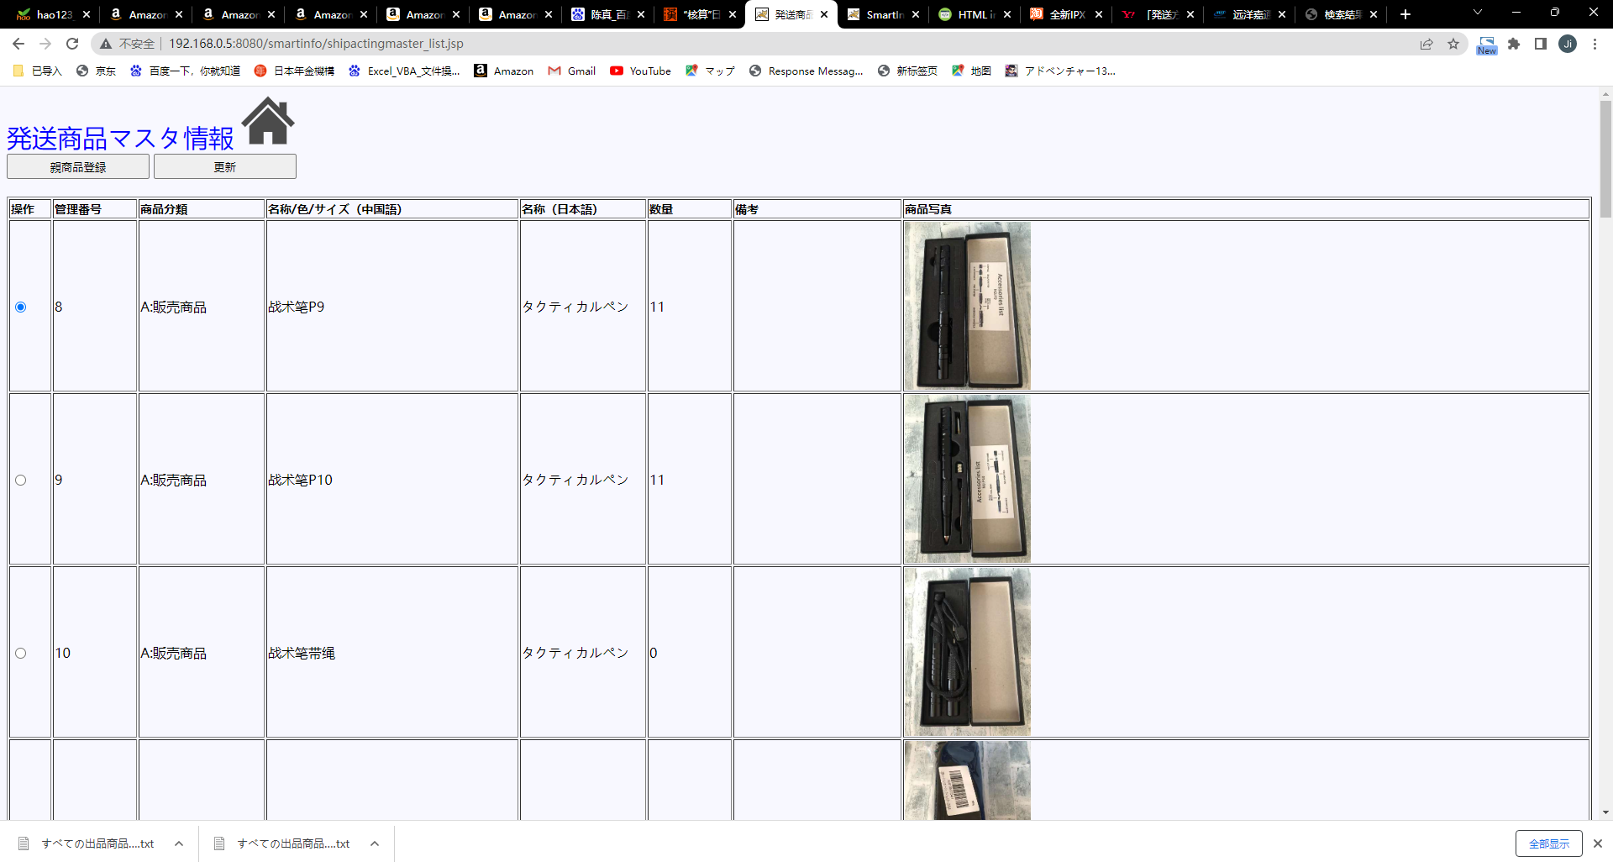

 | 選択 |  | 管理番号 |  | 商品分類 |  | 名称/色/サイズ（中国語） |  |  |  | 名称（日本語） |  | 備考 |  |  |  |  | 現行

 |  | ◎ | XXXXXXX |  | XXXXXXX |  | XXXXXXX |  |  | XXXXXXX | XXXXXXX |  | XXXXXXX

 |  | ◎ | XXXXXXX |  | XXXXXXX |  | XXXXXXX |  |  | XXXXXXX | XXXXXXX |  | XXXXXXX

 |  |  |  |  |  |  |  |  |  |  |  |  |  |  | 不设横滚动条

代行発送商品詳細情報 |  |  |  |  |  |  |  |  |  |  |  |  |  |  |  | shipactingmaster_inputdialog.jsp

 | 管理番号：

 | 商品分類： |  |  |  |  |  |  | ▼

 | 商品名称（中国語）：

 |  |  |  | 商品名： |  |  |  |  | 分類①： |  |  |  | 分類②：

 | 商品名称（日本語）：

 | 数量：

 | 備考：


 | 商品写真：

 |  |  |  |  |  |  |  |  | 表示

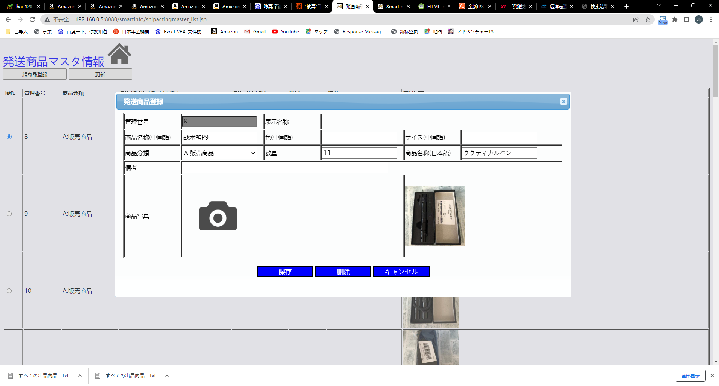

 |  |  |  |  |  |  |  |  |  |  |  | 保存 |  | キャンセル

 |  |  |  |  |  |  |  |  |  |  |  |  |  |  |  | uploadpic.jsp

 |  |  |  |  |  |  |  |  | 選択されていません。

 |  |  |  |  |  | 確定

代行発送情報管理
 |  |  |  |  |  |  |  |  |  |  |  |  |  |  |  |  |  |  |  |  |  |  |  | shipacting.jsp

メニュー > 代行発送情報管理

 | 選択 |  | 管理番号 |  |  | ステータス |  | 発送費用（円） |  |  | 発送費用（元） |  |  |  | 郵便番号 |  | 住所 |  |  |  |  |  |  |  | 現行

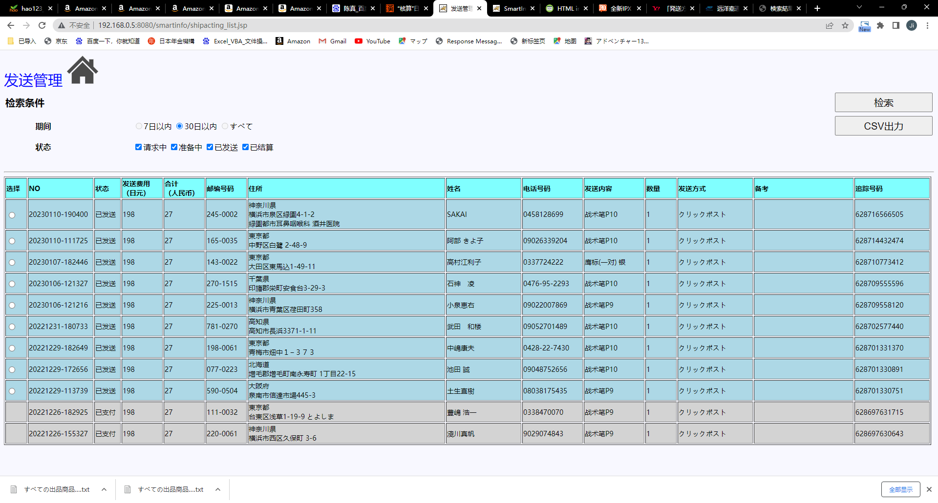
 |  | ◎ | XXXXXXX |  |  | XXXXXXX |  | XXXXXXX |  |  | XXXXXXX |  |  |  | XXXXXXX |  | XXXXXXX |  | XXXXXXX |  |  | XXXXXXX

 |  | ◎ | XXXXXXX |  |  | XXXXXXX |  | XXXXXXX |  |  | XXXXXXX |  |  |  | XXXXXXX |  | XXXXXXX |  | XXXXXXX |  |  | XXXXXXX

 |  | 名前 |  |  | 電話番号 |  | 発送内容 |  |  | 数量 |  |  | 発送方法 |  |  | 備考 |  | 追跡番号
 |  |  |  |  |  |  |  |  |  |  |  |  |  |  |  |  |  |  |  |  | 一明細は三行分けて

 |  |  |  |  |  |  |  |  |  |  |  |  |  |  |  |  |  |  |  |  |  |  | shipacting_inputdialog.jsp
代行発送詳細情報

 | 管理番号： |  |  | YYYYMMDD-HHMMSS

 | 発送商品： |  |  |  |  |  |  |  |  | ▼ |  | 数量：

 | 郵便番号：

 | 住所①：

 | 住所②：

 | 住所③：

 | 名前： |  |  |  |  |  |  |  | 電話番号：

 | 備考： |  |  |  |  |  |  |  |  |  |  |  |  |  |  |  |  |  |  | 詳細情報

 | 発送方法： |  |  |  |  |  | ▼ |  | 発送費用（円）： |  |  |  |  |  |  |  | 発送費用（元）：

 | 追跡番号：
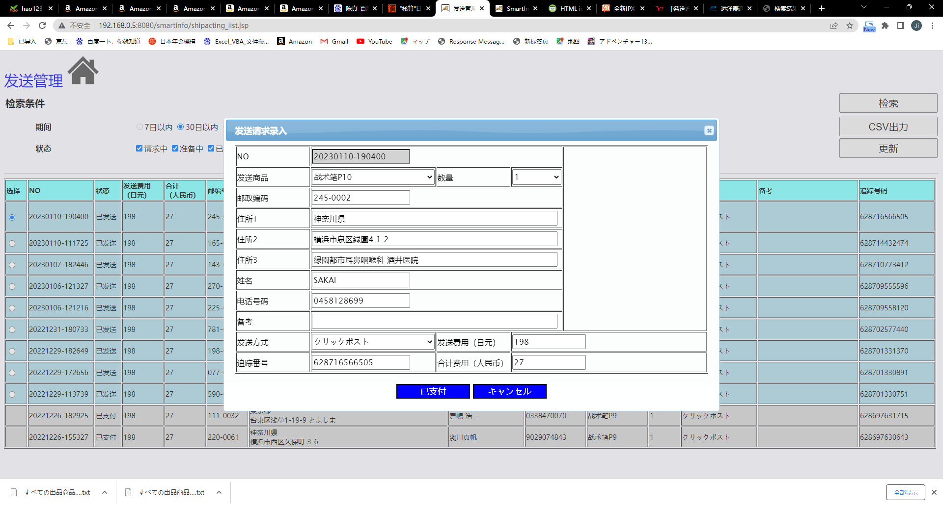

 |  |  |  |  |  |  |  |  |  |  |  |  |  | 受入 |  |  |  | 保存 |  |  | キャンセル

発送情報管理
 |  |  |  |  |  |  |  |  |  |  |  |  |  |  |  |  |  |  |  |  |  |  |  |  |  |  |  | sending.jsp

メニュー > 発送情報管理
 |  |  |  |  |  |  |  |  |  |  |  | 追跡番号

 | 選択 |  | 区分 |  |  | ステータス |  |  | 注文番号 |  |  |  | 注文日時 |  | 商品 |  |  |  | 数量合計 |  |  |  |  |  |  |  |  |  | 現行

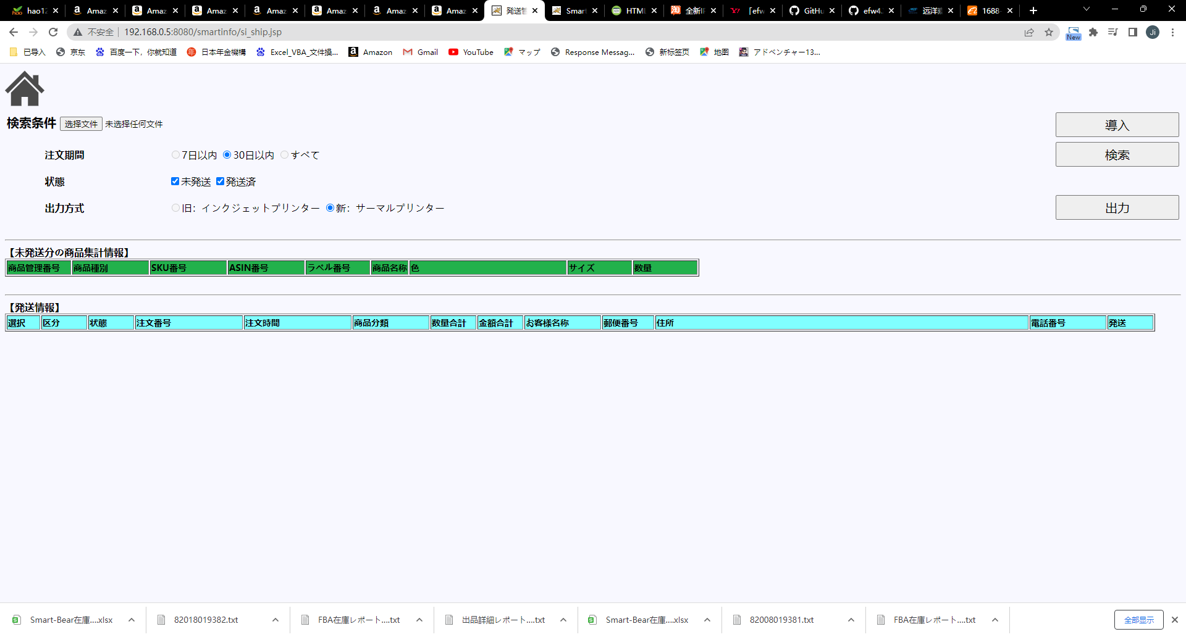
 |  | □ | XXXXXXX |  |  | XXXXXXX |  |  | XXXXXXX |  |  |  | XXXXXXX |  | XXXXXXX |  |  |  | XXXXXXX |  |  | XXXXXXX |  |  |  | XXXXXXX

 |  | □ | XXXXXXX |  |  | XXXXXXX |  |  | XXXXXXX |  |  |  | XXXXXXX |  | XXXXXXX |  |  |  | XXXXXXX |  |  | XXXXXXX |  |  |  | XXXXXXX

 |  | 金額合計 |  |  | 郵便番号 |  |  |  | 届け先住所 |  |  |  | 届け先宛先 |  |  | 電話番号 |  |  |  |  | 発送方法 |  | 備考

 |  |  |  |  |  |  |  |  |  |  |  |  |  |  |  |  |  |  |  |  |  |  |  |  | 一明細は三行分けて

 |  |  |  |  |  |  |  |  |  |  |  |  |  |  |  |  |  |  |  |  |  |  |  |  | 追跡番号は編集可能
 |  |  |  |  |  |  |  |  |  |  |  |  |  |  |  |  |  |  |  |  |  |  |  |  | （在庫情報管理のLOCAL在庫と同じ）

 |  |  |  |  |  |  |  |  |  |  |  |  |  |  |  |  |  |  |  |  |  |  |  |  |  |  | sending_inputdialog.jsp
発送詳細情報

 | 区分： |  |  |  |  |  |  | ▼ |  | 発送方法： |  |  |  |  |  | ▼

 | 注文番号：

 | 発送商品： |  |  |  |  |  |  | ▼ |  | 分類① |  |  |  |  |  | ▼ |  | 分類② |  |  |  |  |  | ▼

 | 数量： |  |  |  |  |  |  |  |  | 金額：

 | 郵便番号：

 | 届け先住所①：

 | 届け先住所②：

 | 届け先住所③：

 | 宛先： |  |  |  |  |  |  |  |  | 電話番号：

 | 備考：

 |  |  |  |  |  |  |  |  |  |  |  |  |  |  |  |  |  |  |  | 保存 |  |  |  |  | キャンセル

 |  |  |  |  |  |  |  |  |  |  |  |  |  |  |  |  |  |  |  |  |  |  |  |  |  |  | sending_list_inputdialog.jsp
発送商品集計

 | 商品管理番号 |  |  | 分類① |  |  | 分類② |  |  |  |  | ASIN番号 |  | SKU番号 |  |  | LABEL番号 |  |  | 数量

 |  | XXXXXXX |  | XXXXXXX |  |  | XXXXXXX |  |  |  | XXXXXXX |  |  | XXXXXXX |  |  |  | XXXXXXX

 |  | XXXXXXX |  | XXXXXXX |  |  | XXXXXXX |  |  |  | XXXXXXX |  |  | XXXXXXX |  |  |  | XXXXXXX

